2019_data
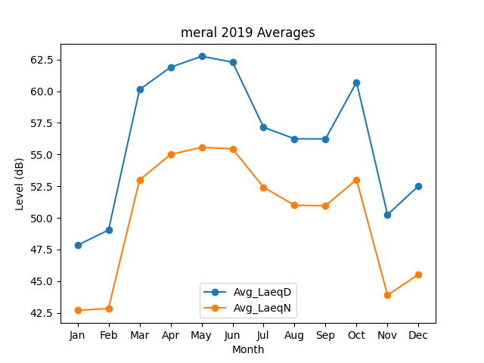
Month | Avg_LaeqD | Avg_LaeqN
1 | 47.838720765 | 42.69322825
2 | 49.038232406 | 42.849453606
3 | 60.126586477 | 52.984631626
4 | 61.888844507 | 55.003605526
5 | 62.757599022 | 55.563024331
6 | 62.292584459 | 55.451027717
7 | 57.152791536 | 52.413135401
8 | 56.240216854 | 50.988716832
9 | 56.230154027 | 50.961545759
10 | 60.709530741 | 53.016860966
11 | 50.245607815 | 43.894304897
12 | 52.530131657 | 45.532247688

